Gràfics (Grau)
Enquesta de satisfacció del PDI de l'Escola Politècnica Superior d'Edificació de Barcelona

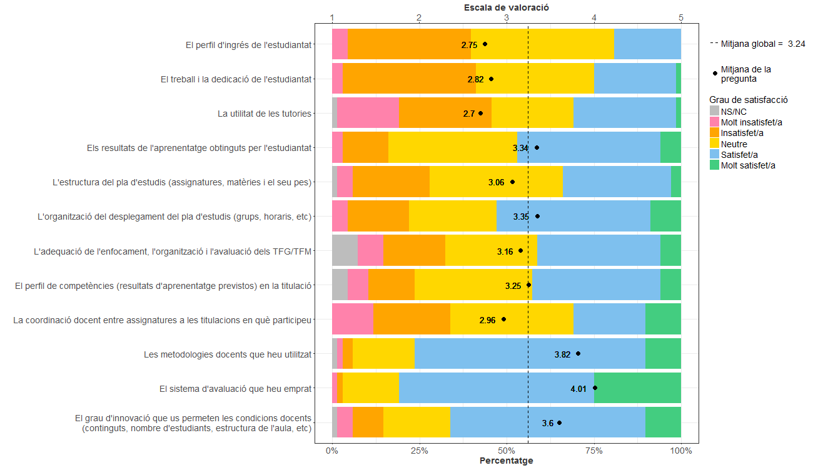
PDI que fa docència a titulacions de Grau
Indiqueu la vostra satisfacció amb:

Gràfics (Màster)
Enquesta de satisfacció del PDI de l'Escola Politècnica Superior d'Edificació de Barcelona

PDI que fa docència a titulacions de Màster
Indiqueu la vostra satisfacció amb:
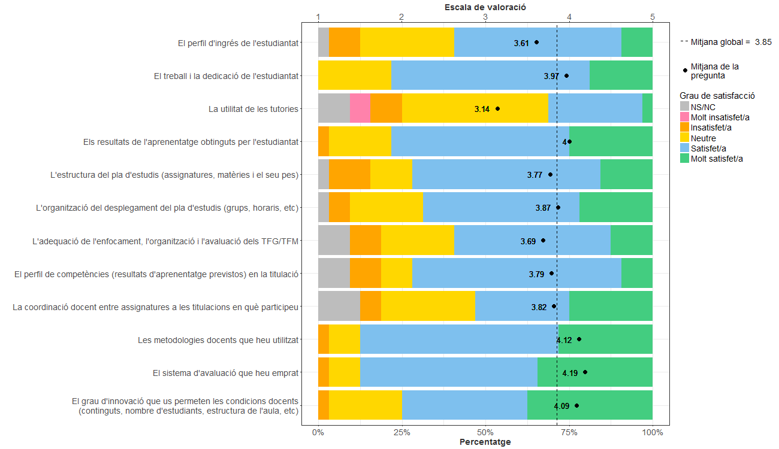

Gràfics (Grau i Màster)
Enquesta de satisfacció del PDI de l'Escola Politècnica Superior d'Edificació de Barcelona

PDI que fa docència a titulacions de Grau i Màster
Indiqueu la vostra satisfacció amb:
